ログイン
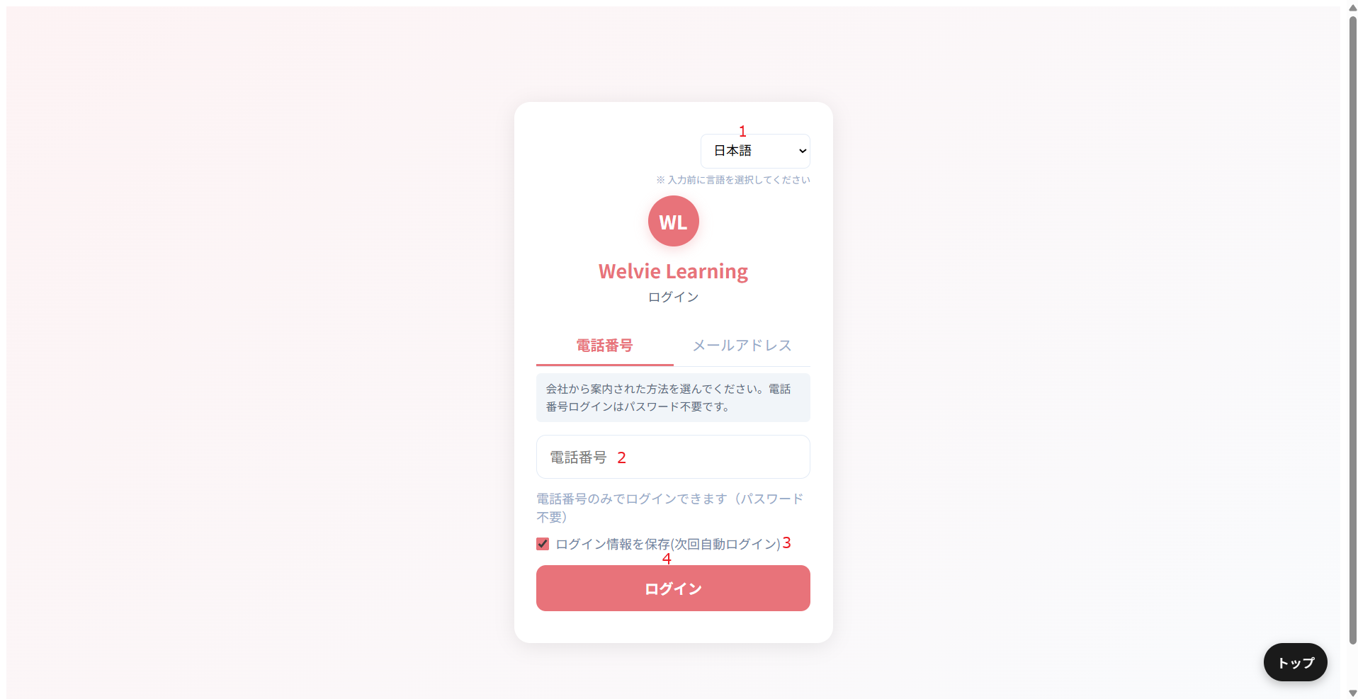
画面ID |  | U001
画面名 |  | ログイン画面
画面概要（目的） |  | ユーザー側のログイン画面
画面URL |  | ー/user/login

 | 電話番号でログインする場合

No | 範囲 |  | 項目名 | タイプ | フォーマット | 必須 | 内容 | 備考
1 | システム言語 |  | システム言語 | ドロップダウン | － | ー | システムを変更する 対応する言語は ・日本語（デフォルト） ・English（英語） ・中文（中国語） ・Tiếng Việt（ベトナム語） ・မြန်မာ（タイ語）
2 | 電話番号 |  | 電話番号 | 数値型 | Integer | Y | 登録された電話番号で入力し、ログインする 電話番号の場合、OTPに配信する
3 | ログイン情報保存 |  | ログイン情報保存 | チェックボックス | Boolean | N
4 | ログイン |  | ログイン | ボタン | ー | ー | システムにログイン、ダッシュボード画面に遷移

 | メールでログインする場合
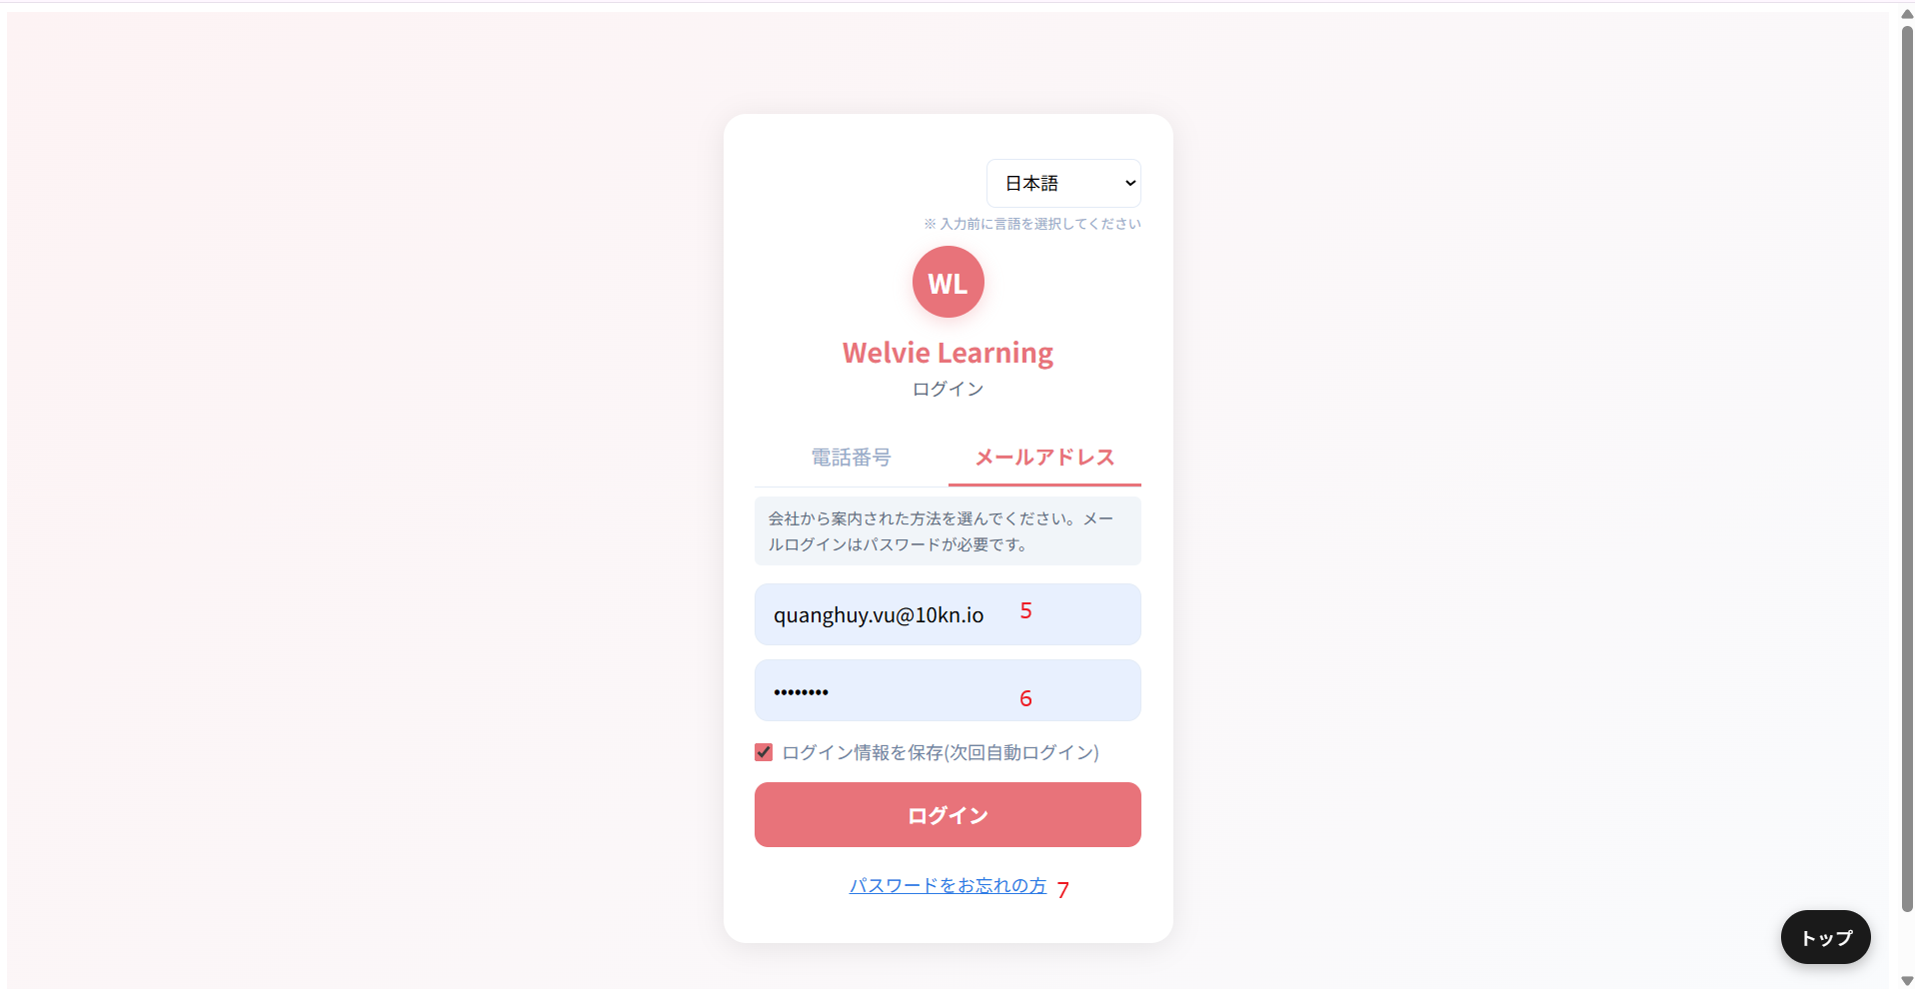

No | 範囲 |  | 項目名 | タイプ | フォーマット | 必須 | 内容 | 備考
5 | メールアドレス |  | メールアドレス | テキストインプット | String | Y | 登録されたメールで入力し、ログインする
6 | パスワード |  | パスワード | テキストインプット | String | Y | パスワードを入力する
7 | パスワードをお忘れの方 |  | パスワードをお忘れの方 | ボタン | ー | ー | パスワードを忘れた場合に押す 押すと新しいパスワードが自動生成されて、入力しているメールに送信する想定

ホーム
 |  | U002
画面名 |  | ホーム画面
画面概要（目的） |  | ホーム画面
画面URL |  | ~user

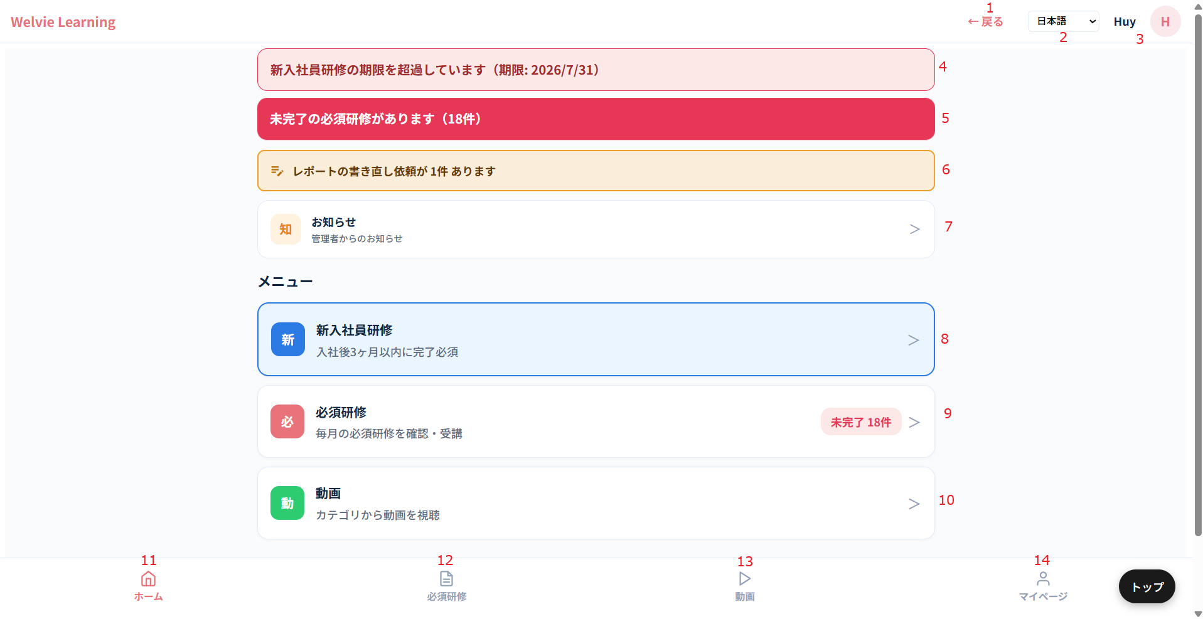

No | 範囲 |  | 項目名 | タイプ | フォーマット | 必須 | 内容 | 備考
1 | 戻る |  | 戻る | ボタン | － | ー | どこに戻るか要確認
2 | システム言語 |  | システム言語 | ドロップダウン | － | ー | システムを変更する 対応する言語は ・日本語（デフォルト） ・English（英語） ・中文（中国語） ・Tiếng Việt（ベトナム語） ・မြန်မာ（タイ語）
3 | ユーザー情報 |  | ユーザー情報 | データ表示 | － | ー | ユーザーの名前とプロフィール写真を表示とする プロフィール写真がない場合、以下の画像で表示する | プロフィール写真を押すとマイページに遷移する
4 | 通知 |  | 新入社員研修の期限を超過しています。(期限：yyyy/mm/dd) | ボタン | ー | ー | 新入社員研修の期限を超過している場合、「新入社員の期限を超過しています（期限：yyyy/mm/dd）」を表示とする 新入社員研修の期限を超過していない場合、「新入社員研修があります（期限：yyyy/mm/dd）」を表示する 期限を表示とする クリックすると~/new-empのページに遷移とする
5 |  |  | 未完了の必須研修があります（xx件） | ボタン | ー | ー | 当月に未完了の必須研修がある場合のみ表示とする 何件か表示する クリックすると~/requiredのページに遷移とする
6 |  |  | レポートの書き直し依頼が x件 あります | ボタン | ー | ー | 提出したレポートに対して、「書き直し依頼中」された場合のみ表示とする 何件か表示する クリックすると~/feedbacksのページに遷移とする
7 | お知らせ |  | お知らせ | ボタン | ー | ー | 各社管理の「スタッフへのお知らせ」画面で作成したお知らせを表示する 未確認の通知数を表示する クリックすると~/noticesのページに遷移とする | お知らせモーダルが不要
追加 | ご案内 |  | ご案内 | ボタン | ー | ー | システムからの「お客様へのご案内」画面で作成した案内を表示する 未確認の通知数を表示する クリックすると~/announcementsのページに遷移とする ボタンのテキスト： ・案 ・ご案内 ・システム管理者からのご案内 | ボタンUIはお知らせと同じにする ページUIは「各社管理画面」の「ご案内」と同じにする
8 | 新入社員研修 |  | 新入社員研修 | ボタン | ー | ー | 新入社員の必須研修一覧ページに遷移とする クリックすると~/new-empのページに遷移とする | 遷移するページはNo4と同じ | 一旦保留
9 | 必須研修 |  | 必須研修 | ボタン | ー | ー | 必須研修一覧のページに遷移とする クリックすると~/requiredのページに遷移とする 未完了件数を表示する | 遷移するページはNo5と同じ
10 | 動画 |  | 動画 | ボタン | ー | ー | 見れるすべて動画のページに遷移とする クリックすると~/videosのページに遷移とする |  | 新人用は一旦保留
11 | ホーム |  | ホーム | ボタン | ー | ー | ホームページに遷移するボタン
12 | 必須研修 |  | 必須研修 | ボタン | ー | ー | 必須研修一覧のページに遷移とする クリックすると~/requiredのページに遷移とする 未完了件数を表示する | No9と同じ
13 | 動画 |  | 動画 | ボタン | ー | ー | 見れるすべて動画のページに遷移とする クリックすると~/videosのページに遷移とする | No10と同じ
14 | マイページ |  | マイページ | ボタン | ー | ー | ~/mypageページに遷移とする

新入社員研修
画面ID |  | U003
画面名 |  | 新入社員研修画面
画面概要（目的） |  | 新入社員に対する動画一覧の画面
画面URL |  | ~user/new-emp

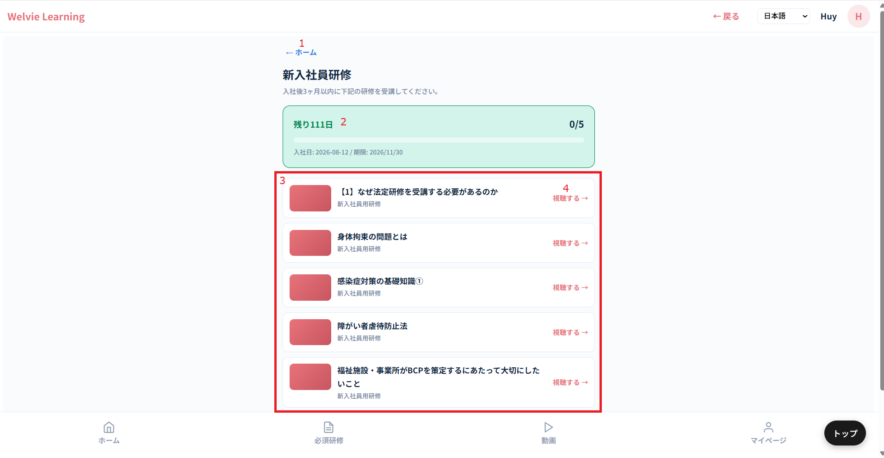
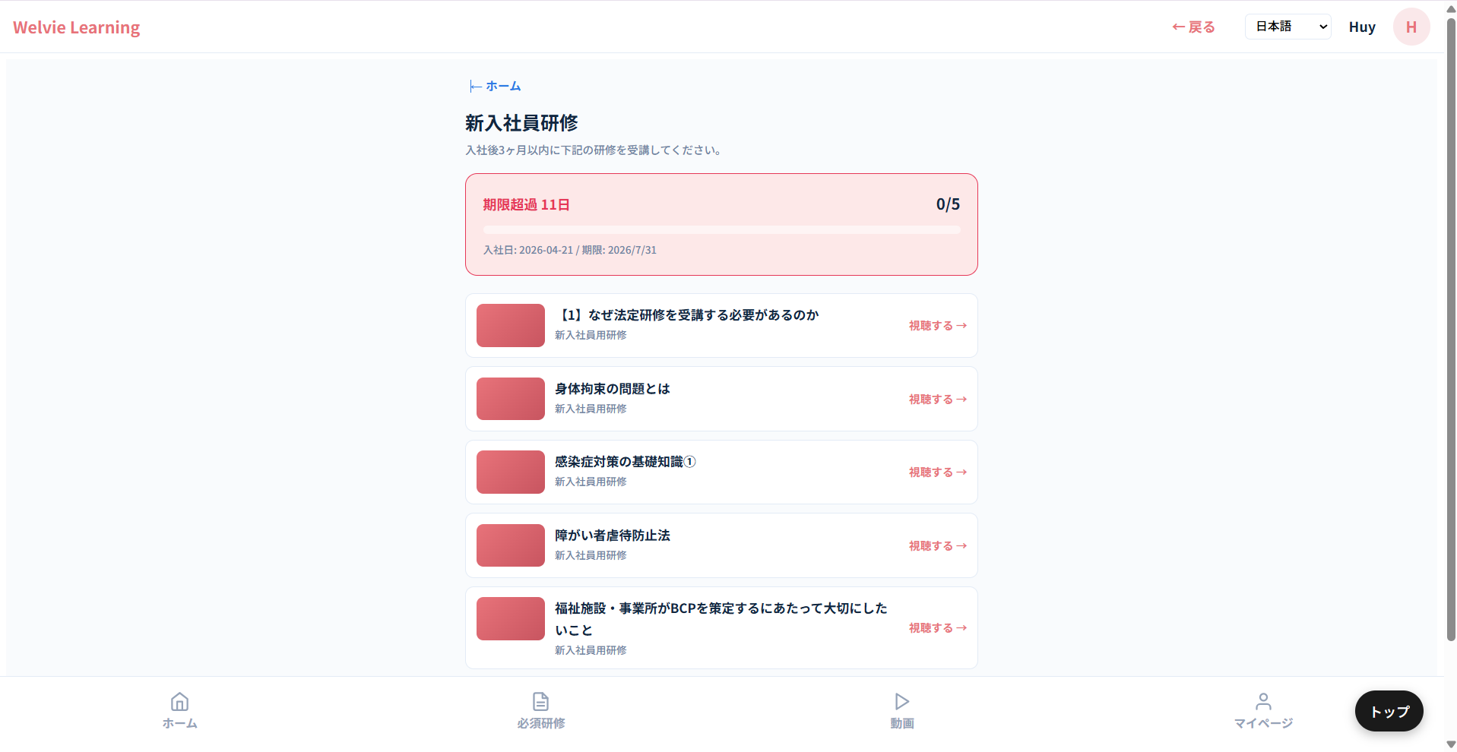

No | 範囲 |  | 項目名 | タイプ | フォーマット | 必須 | 内容 | 備考
1 | ホーム |  | ホーム | ボタン | － | ー | ホームページに遷移する
2 | 新入社員研修の概要情報 |  | 新入社員研修の概要情報 | 表示データ | － | ー | 期限が超過していない場合： ・バナーは緑色とする ・残り日数 ・完了研修/研修総数 ・入社日：yyyy-mm-dd / 期限：yyyy-mm-dd 期限が超過している場合： ・バナーは赤色とする ・超過日数 ・完了研修/研修総数 ・入社日：yyyy-mm-dd / 期限：yyyy-mm-dd 完了した研修がある場合にチェックして、「完了」タグをつける
3 | 動画一覧 |  | 動画一覧 | データ表示 | リスト | ー | 新入社員に対する動画一覧とする
4 | 視聴する |  | 視聴する | ボタン | ー | ー | 該当動画を見るボタン

 | 視聴する場合
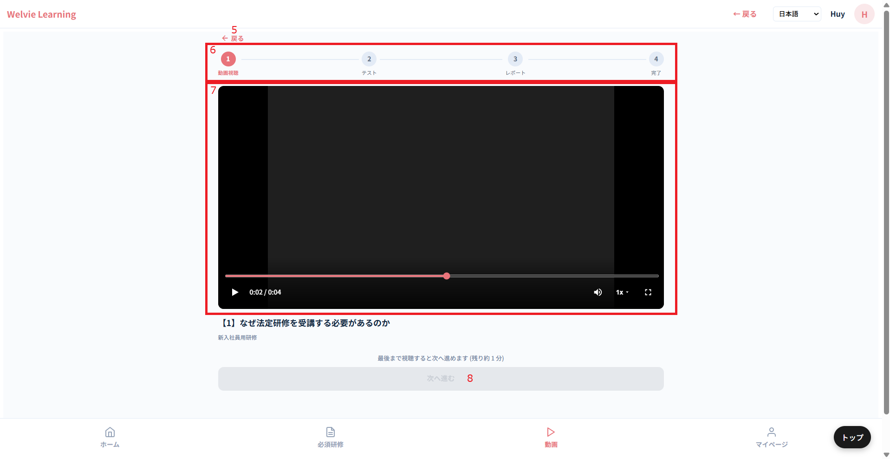

No | 範囲 |  | 項目名 | タイプ | フォーマット | 必須 | 内容 | 備考
5 | 戻る |  | 戻る | ボタン | ー | ー | 前のページに遷移する
6 | ステップ |  | ステップ | データ表示 | ー | ー | どのステップになったら色が変わる
7 | 動画 |  | 動画 | ー | ー | ー | 動画表示
8 | 次へ進む |  | 次へ進む | ボタン | ー | ー | 動画の視聴が終わっていない場合、非活性とする 動画の視聴が終わった場合、活性とする

 | （No8）次へ進むを押す場合
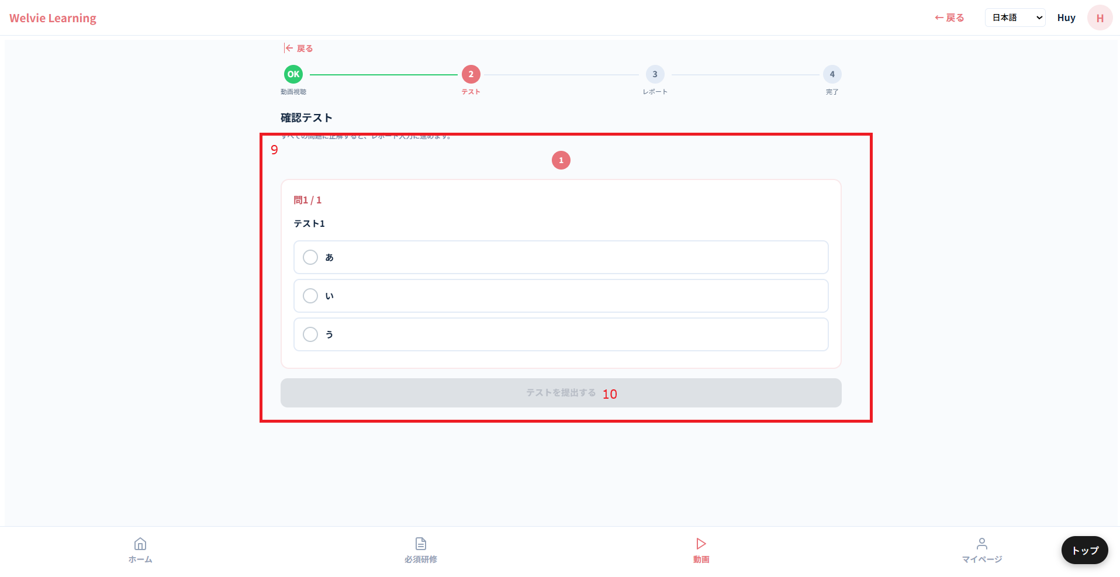

No | 範囲 |  | 項目名 | タイプ | フォーマット | 必須 | 内容 | 備考
9 | テスト |  | テスト | データ表示 | ー | ー | 管理者側から該当動画に作成したテストを表示とする 該当動画はテストなしの場合、このステップをなしにする
10 | テストを提出する |  | テストを提出する | ボタン | ー | ー | テストが完了した場合、活性とする テストが完了していない場合（全部回答していない場合）、非活性とする

 | 間違っている回答がある場合
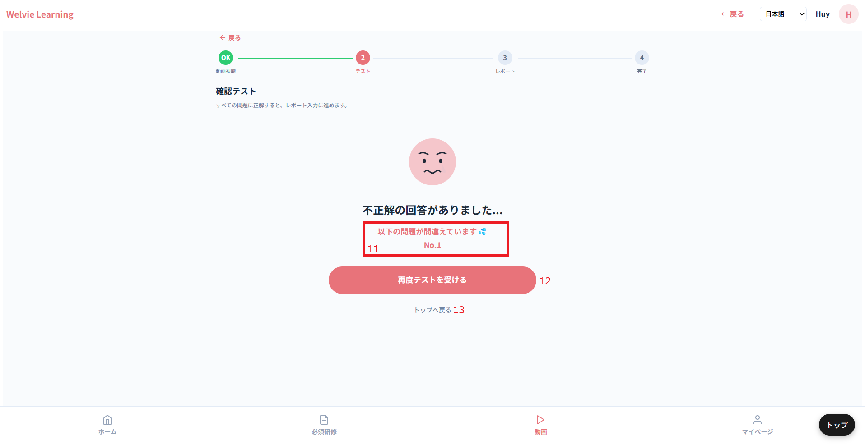

No | 範囲 |  | 項目名 | タイプ | フォーマット | 必須 | 内容 | 備考
11 | 通知テキスト |  | 通知テキスト | データ表示 | ー | ー | 間違っている回答があった場合、以下のように表示する 「不正解の回答がありました... 以下の問題が間違えています💦 ｛間違っている回答｝」
12 | 再度テストを受ける |  | 再度テストを受ける | ボタン | ー | ー | テストのステップに遷移する ※回答したテストをリセットする
13 | トップへ戻る |  | トップへ戻る | ボタン | ー | ー | ホームページに遷移する

 | 全部回答が正解の場合
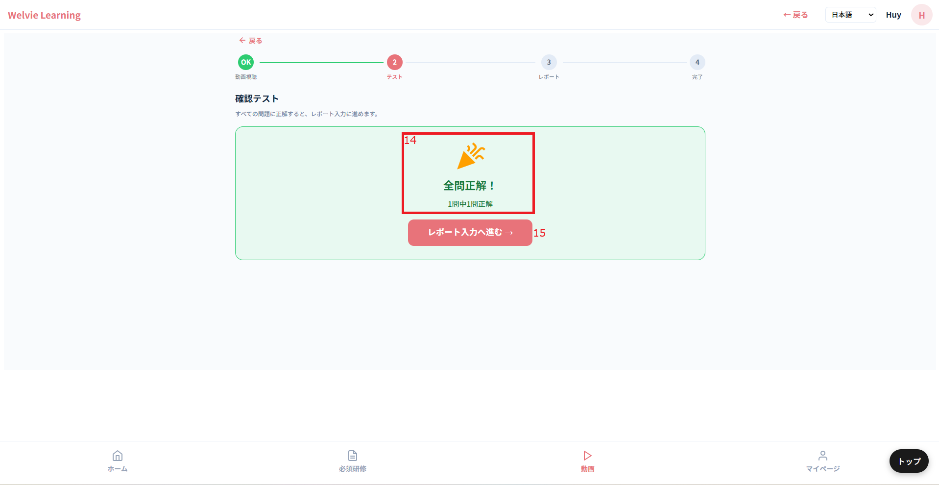

No | 範囲 |  | 項目名 | タイプ | フォーマット | 必須 | 内容 | 備考
14 | 通知テキスト |  | 通知テキスト | データ表示 | ー | ー | 全部回答が正解だった場合、以下のように表示する 「全問正解！ ｛xx｝問中｛xx｝問正解」
15 | レポート入力へ進む→ |  | レポート入力へ進む→ | ボタン | ー | ー | 次のステップに遷移する

 | （No15）レポート入力へ進む→押す場合
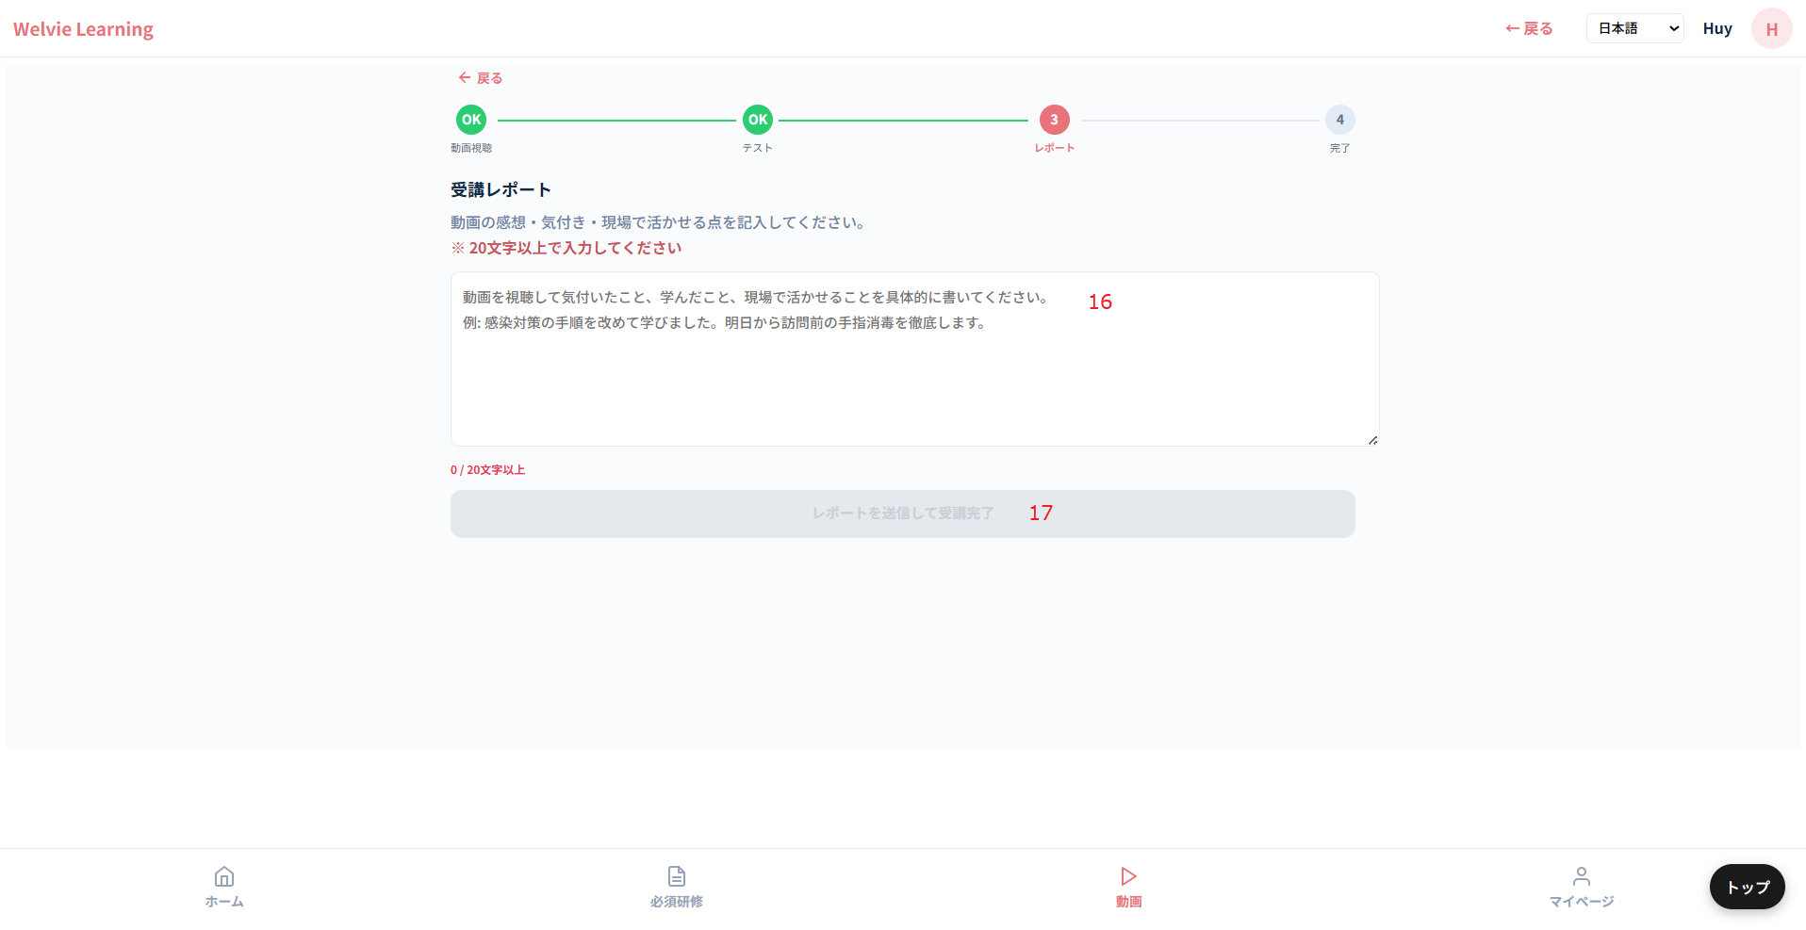

No | 範囲 |  | 項目名 | タイプ | フォーマット | 必須 | 内容 | 備考
16 | レポート入力 |  | レポート入力 | テキストインプット | String | Y | レポートを入力する
17 | レポート入力へ進む→ |  | レポート入力へ進む→ | ボタン | ー | ー | 20文字以上入力しない場合、非活性とする 20文字以上入力した場合、活性とする | 20文字は空白を含め

 | （No17）レポート入力へ進む→を押す場合
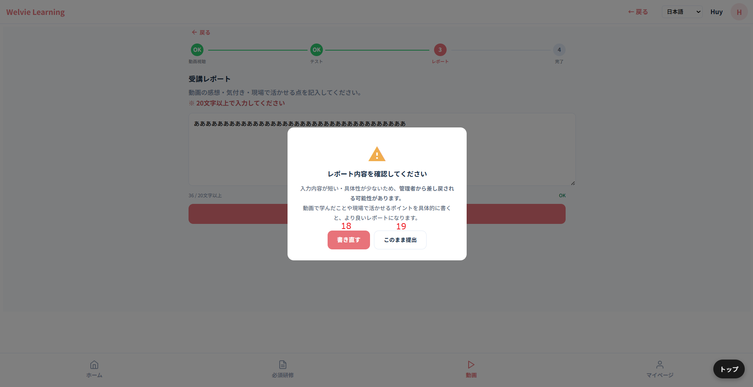

No | 範囲 |  | 項目名 | タイプ | フォーマット | 必須 | 内容 | 備考
18 | 書き直す |  | 書き直す | ボタン | ー | ー | = キャンセルボタン
19 | このまま提出 |  | このまま提出 | ボタン | ー | ー | 提出するボタン 提出した場合、会社管理画面で確認できる | 提出しない場合、今度動画視聴する際に最初から視聴とする（再度テストする必要）

 | レポート提出した場合
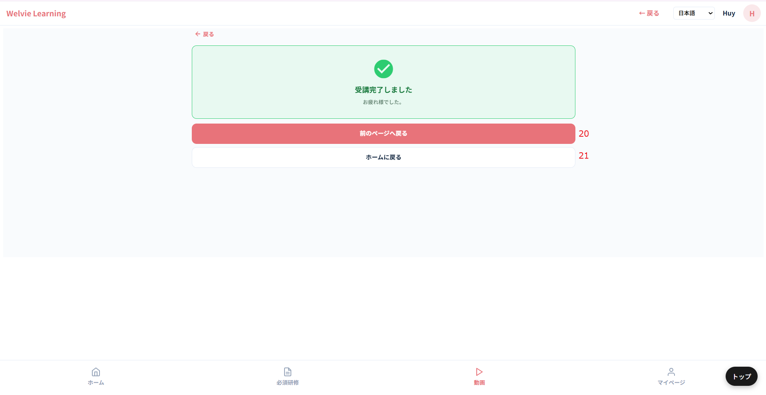

No | 範囲 |  | 項目名 | タイプ | フォーマット | 必須 | 内容 | 備考
20 | 前のページへ戻る |  | 前のページへ戻る | ボタン | ー | ー | 新入社員研修一覧のーページに戻る
21 | ホームに戻る |  | ホームに戻る | ボタン | ー | ー | ホームページに遷移する

必須研修
画面ID |  | U004
画面名 |  | 必須研修画面
画面概要（目的） |  | 設定された必須研修一覧の画面
画面URL |  | ~user/required

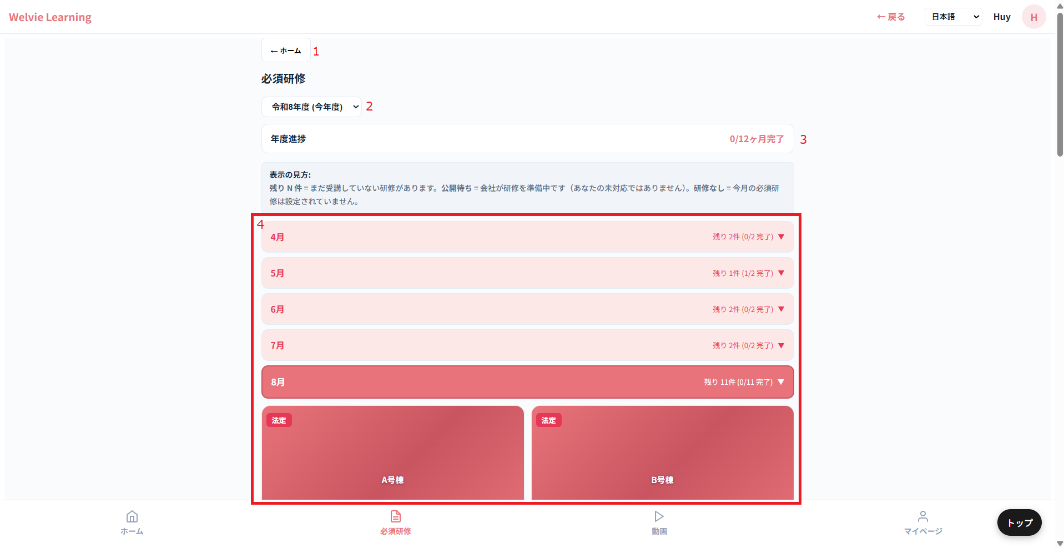

No | 範囲 |  | 項目名 | タイプ | フォーマット | 必須 | 内容 | 備考
1 | ホーム |  | ホーム | ボタン | － | ー | ホームページに遷移する
2 | 年選択 |  | 年選択 | ドロップダウン | － | ー | 年を選択する
3 | 年度進捗 |  | 年度進捗 | データ表示 | － | ー | 今年度に完了進捗を表示する
4 | 一覧 |  | 一覧 | データ表示 | ー | ー | Display a list of required training sessions for the selected year, organized by month. The default display information is the current month's video list: • Month • Remaining sessions (Completed training/Total training) For legally mandated videos, tag them. | 設定されていない月は表示しない

 | 視聴する場合、仕様はこちらから参考

動画
画面ID |  | U005
画面名 |  | 動画画面
画面概要（目的） |  | 全て動画の画面
画面URL |  | ~user/videos

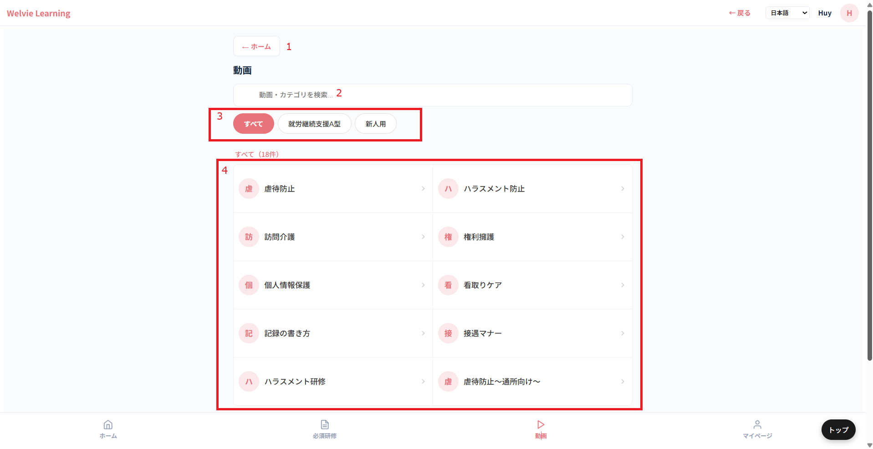

No | 範囲 |  | 項目名 | タイプ | フォーマット | 必須 | 内容 | 備考
1 | ホーム |  | ホーム | ボタン | － | ー | ホームページに遷移する
2 | 動画・カテゴリ検索 |  | 動画・カテゴリ検索 | テキストインプット | String | ー | 動画・カテゴリ名を入力して、検索とする
3 | フィルター |  | フィルター | ボタン | － | ー | 選択できるオプションは ・すべて ・新人用（新人の場合のみ表示される） ・サービス種別（所属している法人のサービス種別） | 新人用は新入社員チェックボックスをチェックしたことのカテゴリで表示する
4 | 一覧 |  | 一覧 | データ表示 | ー | ー | カテゴリ一覧で表示する

 | カテゴリを押下した場合
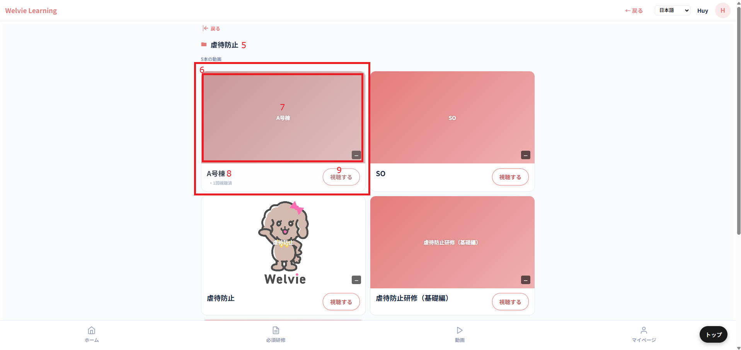

No | 範囲 |  | 項目名 | タイプ | フォーマット | 必須 | 内容 | 備考
5 | カテゴリ名 |  | カテゴリ名 | テキスト表示 | － | ー | 画面タイトル
6 | 動画 |  | 動画 | データ表示 | ー | ー | 各動画範囲とする
7 | 動画サムネイル |  | 動画サムネイル | データ表示 | － | ー | 動画の設定したサムネイル
8 | 動画名 |  | 動画名 | テキスト表示 | ー | ー | 動画名とする
9 | 視聴する |  | 視聴する | ボタン | ー | ー | 押下すると動画見るページに遷移する

 | 視聴する場合、仕様はこちらから参考

マイページ
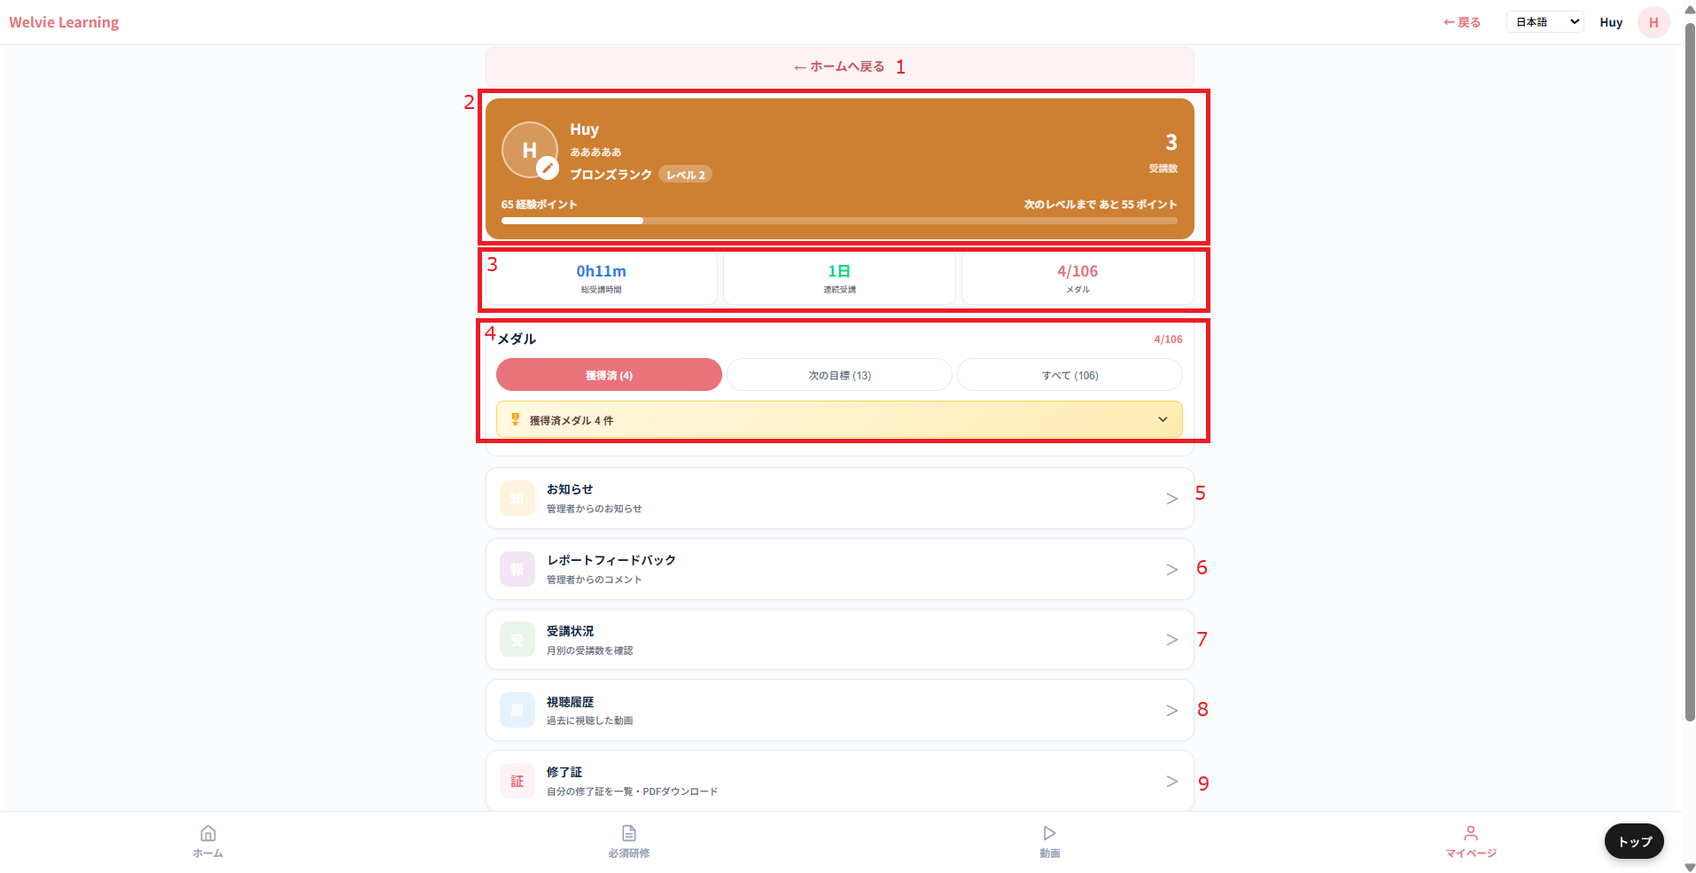
画面ID |  | U006
画面名 |  | マイページ画面
画面概要（目的） |  | 自分情報など管理する画面
画面URL |  | ~user/mypage

No | 範囲 |  | 項目名 | タイプ | フォーマット | 必須 | 内容 |  | 備考
1 | ホームへ戻る |  | ホームへ戻る | ボタン | － | ー | ホームページに遷移する
2 | 自分情報 |  | 自分情報 | データ表示 | ー | ー | 個人の情報を表示とする ・プロフィール画像（編集可能） ・名前（編集不可） ・法人（編集不可） ・受講数（編集不可） ・ポイント |  | ランクは一旦保留で 受講数は視聴済みの動画 ポイントは一旦保留
3 | 表示カード |  | 表示カード | データ表示 | － | ー | ・総受講時間：視聴済みの動画時間 ・連続受講 ・メダル：達成したメダル数
4 | メダル |  | メダル | ボタン | ー | ー | 9個のメダルを作る ・1本動画視聴済み：はじめの一歩 ・3本動画視聴済み： ・5本動画視聴済み： ~ ・100本動画視聴済み： |  | メダルのデザインは杉本さんから作っていただく
5 | お知らせ |  | お知らせ | ボタン | ー | ー
6 | レポートフィードバック |  | レポートフィードバック | ボタン | ー | ー
7 | 受講状況 |  | 受講状況 | ボタン | ー | ー
8 | 視聴履歴 |  | 視聴履歴 | ボタン | ー | ー
9 | 修了証 |  | 修了証 | ボタン | ー | ー | 対応不要
10 | 設定 |  | 設定 | ボタン | ー | ー | 自分の情報変更、設定など

 | （No5）お知らせを押す場合
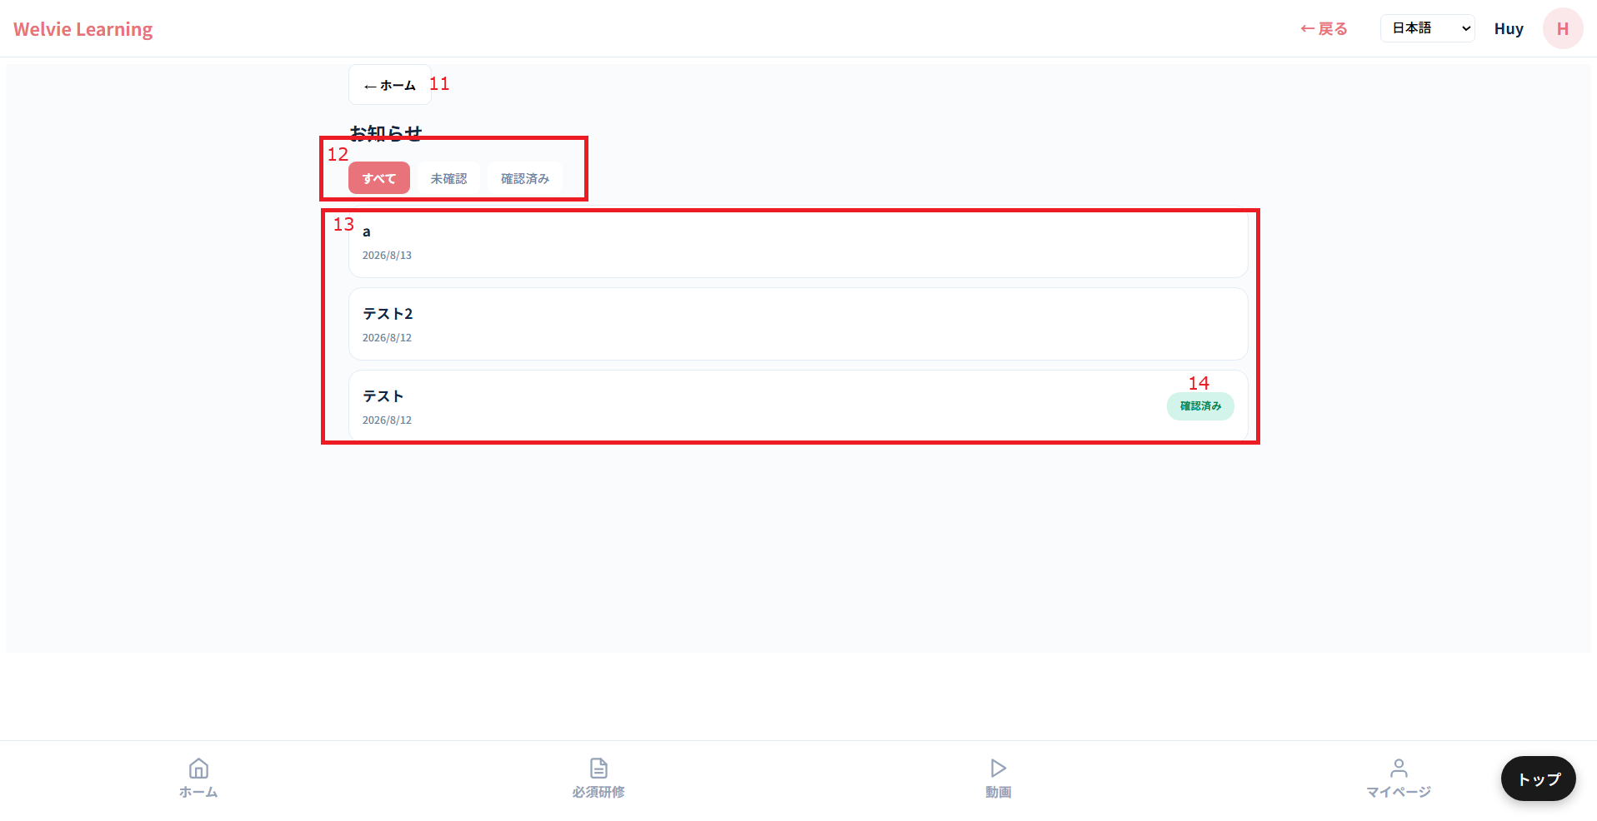

No | 範囲 |  | 項目名 | タイプ | フォーマット | 必須 | 内容 |  | 備考
11 | ホーム |  | ホーム | ボタン | － | ー | ホームページに遷移する
12 | フィルターボタン |  | フィルターボタン | ボタン | ー | ー | フィルターボタン： ・すべて ・確認済み ・未確認 |  | 確認していない場合、「未確認」タグをつける クリックした場合、「未確認」→「確認済み」となる
13 | お知らせ一覧 |  | お知らせ一覧 | データ表示 | － | ー | お知らせ一覧を表示する お知らせ概要情報： ・タイトル ・発行日 押すとお知らせ内容が開く想定
14 | 確認済みタグ |  | 確認済みタグ | データ表示 | ー | ー | 開いた時点でタグが自動的に付く

 | （No6）レポートフィードバックを押す場合

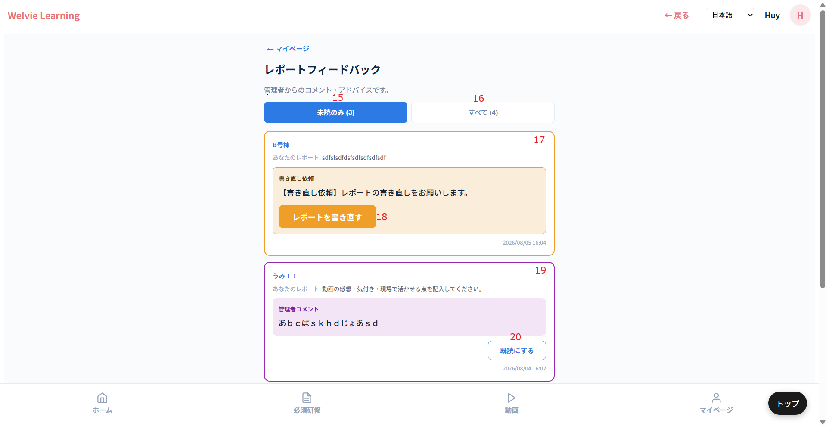

No | 範囲 |  | 項目名 | タイプ | フォーマット | 必須 | 内容 |  | 備考
15 | フィルターボタン |  | 未読のみ | ボタン | － | ー | 確認していないフィードバックを絞り込む
16 |  |  | 全て | ボタン | ー | ー | 全てフィードバックを表示する
17 | レポート書き直し依頼の場合 |  | レポート書き直し依頼の場合 | データ表示 | － | ー | レポート情報： ・レポートした動画名 ・レポートした内容 ・「書き直し依頼 【書き直し依頼】レポートの書き直しをお願いします。」と表示する ・時間は管理者から書き直し依頼をクリックした時点で表示する
18 | レポートを書き直す |  | レポートを書き直す | ボタン | ー | ー | レポート記載の画面に遷移するボタン ※こちらに遷移 |  | レポート書き直しの場合に、テストが終わったため、再度テストする必要がない レポート書くページに直接に遷移する
19 | フィードバックがあった場合 |  | フィードバックがあった場合 | データ表示 | ー | ー | レポート情報： ・レポートした動画名 ・レポートした内容 ・管理者コメント 「....」 ・時間は管理者から書き直し依頼をクリックした時点で表示する
20 | 既読にする |  | 既読にする | ボタン | ー | ー | クリックしたら未読のみの方に消える
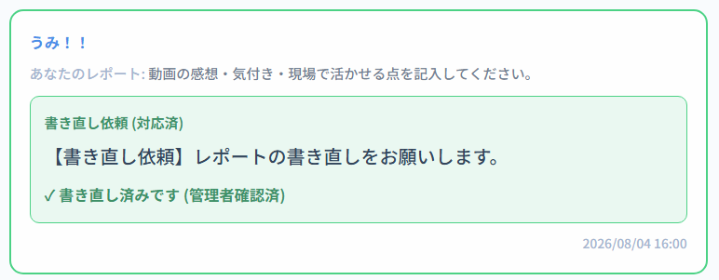

 |  |  |  |  |  |  |  | フィードバックがあった場合と同じにする

21 | 確認済みの場合 |  | フィードバックがあった場合 | データ表示 | ー | ー | レポート情報： ・レポートした動画名 ・レポートした内容 ・確認済みタグをつける ・時間は管理者から書き直し依頼をクリックした時点で表示する ・既読ボタン表示する
22 | 既読にする |  | 既読にする | ボタン | ー | ー | クリックしたら未読のみの方に消える

 | 受講状況は不要
 |  |  |  |  |  |  |  |  |  | 視聴履歴は完了した動画のみ一覧にする
 |  |  |  |  |  |  |  |  |  | 設定画面で以下の項目が不要 ・その他 ・利用規約 → ・プライバシーポリシー → 編集可能は： ・名前 ・メール ・電話番号 ・パースワード 変更した場合に管理者側にも更新される想定
 | （No8）視聴履歴を押す場合
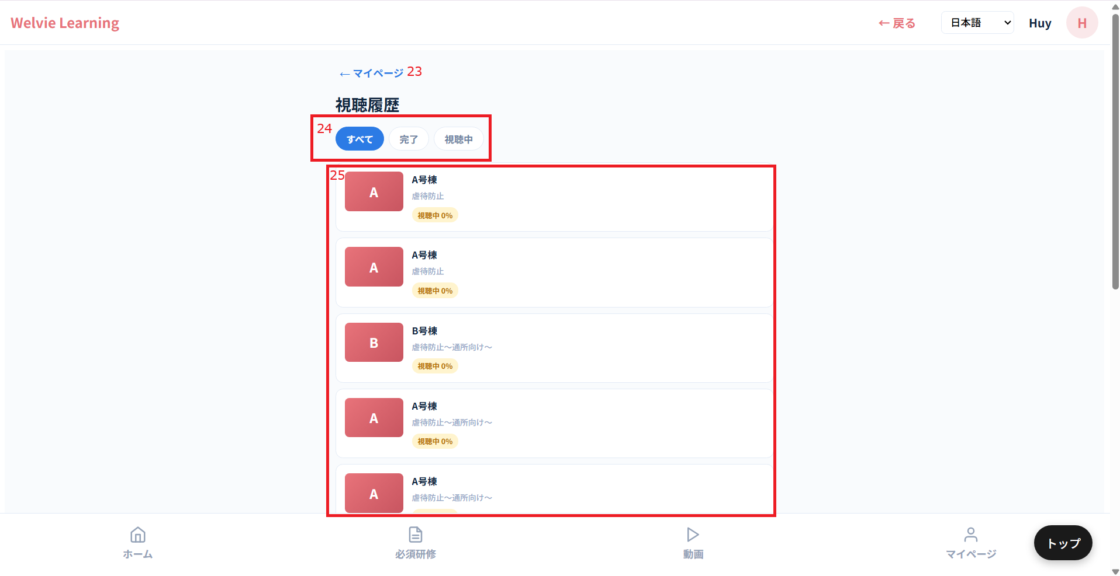

No | 範囲 |  | 項目名 | タイプ | フォーマット | 必須 | 内容 |  | 備考
23 | マイページ |  | マイページ | ボタン | － | ー | マイページに戻る
24 | フィルターボタン |  | フィルターボタン | ボタン | ー | ー
25 | 研修完了一覧 |  | 研修完了一覧 | データ表示 | － | ー | 完了した研修のみ一覧にする

 | （No10）設定を押す場合
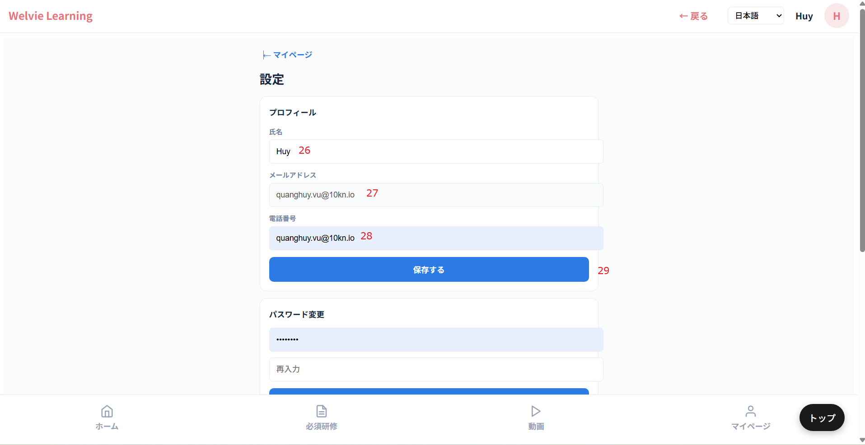

No | 範囲 |  | 項目名 | タイプ | フォーマット | 必須 | 内容 |  | 備考
26 | 氏名 |  | 氏名 | テキストインプット | String | Y | 氏名を入力とする
27 | メールアドレス |  | メールアドレス | テキストインプット | String | Ｎ | メールを入力する |  | メールか電話番号かいずれか入力する必要がある
28 | 電話番号 |  | 電話番号 | 数値型 | Integer | N | 電話番号を入力する
29 | 保存する |  | 保存する | ボタン | ー | ー | 入力した情報で保存するボタン
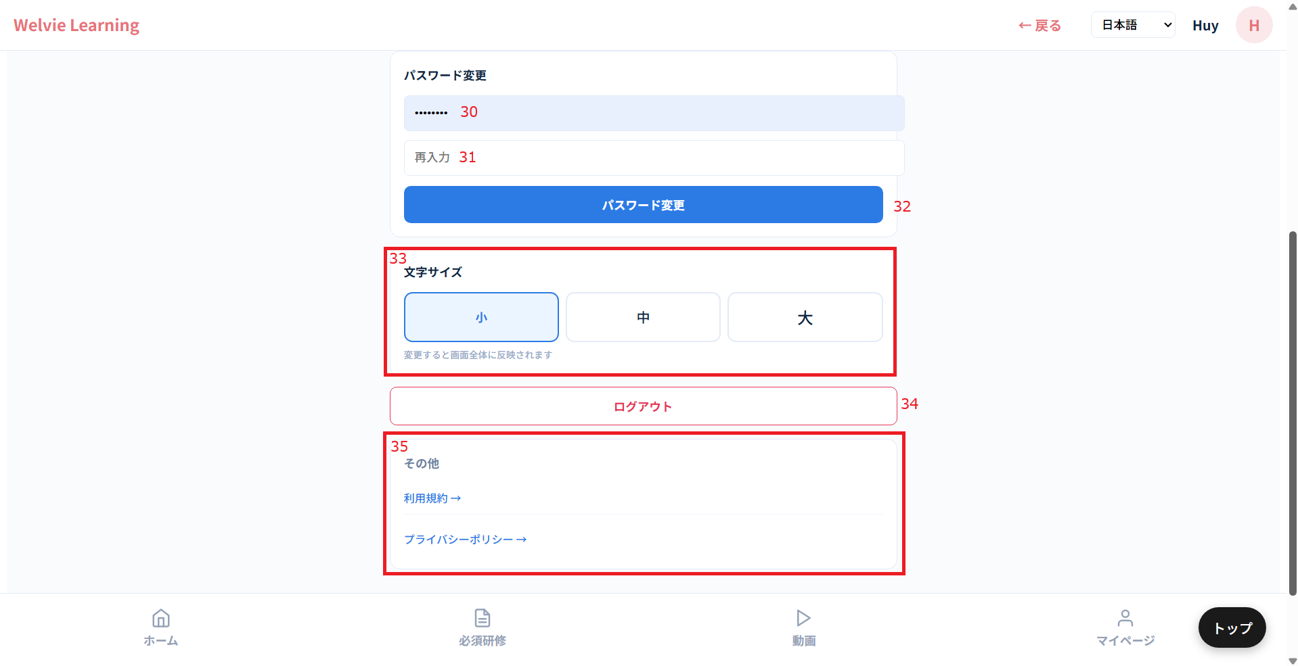

No | 範囲 |  | 項目名 | タイプ | フォーマット | 必須 | 内容 |  | 備考
30 | パスワード変更 |  | パスワード変更 | テキストインプット | String | N | パスワード変更したい場合に入力する ※デフォルトは空白にする ※パスワードにスペース（半角と全角）を含めない
31 | パスワード再入力 |  | パスワード再入力 | テキストインプット | String | Ｎ | 上に入力したパスワード変更をもう1回入力する ※パスワードにスペース（半角と全角）を含めない
32 | パスワード変更 |  | パスワード変更 | ボタン | ー | ー | 入力したパスワードで変更する
33 | 文字サイズ |  | 文字サイズ | ボタン | ー | ー | システムの文字サイズを変更する機能 サイズは既存システムを参考
34 | ログアウト |  | ログアウト | ボタン | ー | ー | ログインしているアカウントをログアウトする
35 | その他 |  | その他 | ー | ー | ー

ご案内
画面ID |  | U007
画面名 |  | ご案内画面
画面概要（目的） |  | システム管理者からのご案内を表示する画面
画面URL |  | ~user/announcements
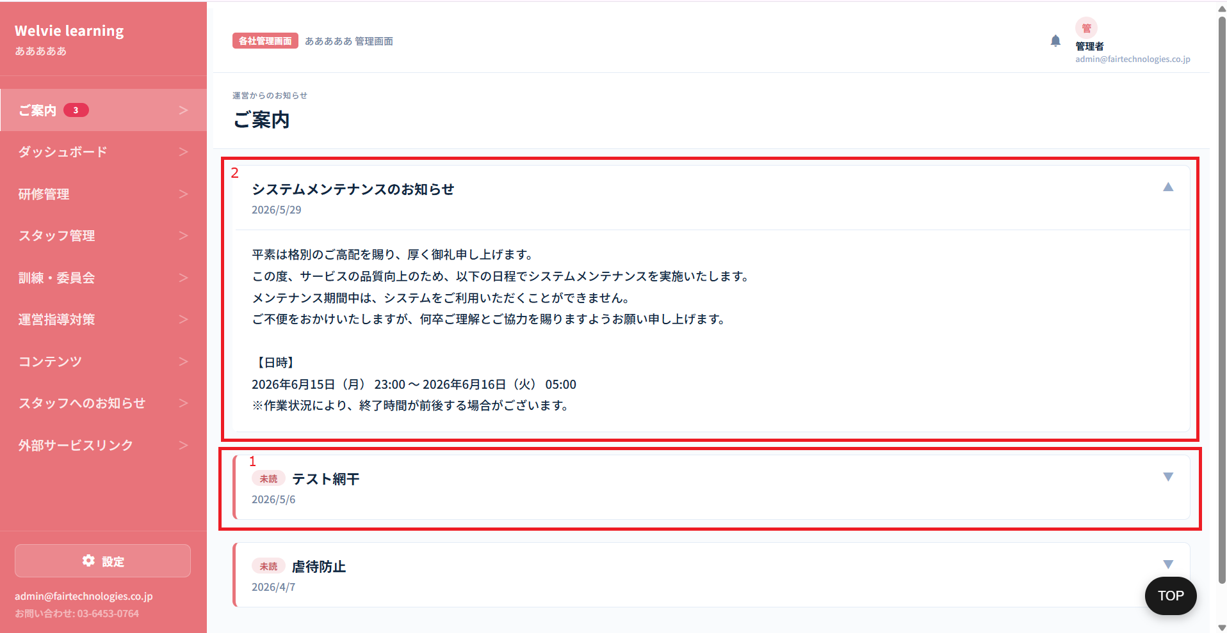

No | 範囲 |  | 項目名 | タイプ | フォーマット | 必須 | 内容 | 備考
1 | ご案内（基本） |  | ご案内（基本） | データ表示 | ー | ー | ご案内の基本情報を表示する ・タイトル ・案内発行日 ・未読タグ（ご案内を見ていない場合のみ）
2 | ご案内（詳細） |  | ご案内（詳細） | データ表示 | ー | ー | ご案内を押下すると詳細に表示される

 | メニューで表記されている数字が確認していないご案内数とする
 | 全体的にテキストを大きくする

